СПЕЦОБУВЬ
Фото | Наименование | ГОСТ | Характеристики | Аналогичные модели фото | Наименование Производитель/Модель | ГОСТ | Характеристики | Цена без НДС в ТЗ
ОБУВЬ
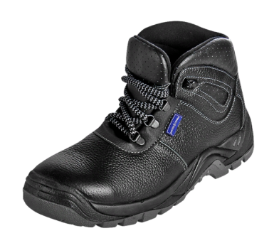 | Ботинки «Суперстайл-М» | ГОСТ 28507-90 | Верх обуви: натуральная кожа Подкладка: трикотажный материал, спилок подкладочный Подносок: сталь (200 Дж) Тип подошвы: двухслойная Подошва: полиуретан/термополиуретан (от -35°C до +120°C) Метод крепления: литьевой Цвет: черный | 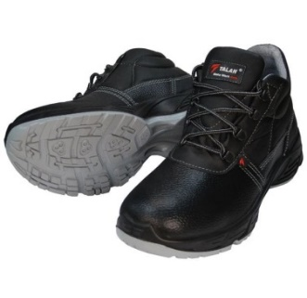 | ТАЛАН Серия «Standart+» ВА4112мb-2 | ТР ТС 019/2011, ГОСТ 12.4.137-2001, ГОСТ Р 12.4.187-97 ГОСТ 28507-99 | Ботинки из натуральной кожи и искусственных материалов, с комфортной мягкой вставкой в берцах и глухим противопылевым клапаном, на шнурках, износостойкой подкладкой из сетчатого 3D материала, укрепленным подноском, литьевого метода крепления, двухслойная полиуретановая подошва (ПУ-ПУ): маслобензостойкая, износоустойчивая, кислотощелочестойкая. Размеры 36 – 47 Защитные свойства: Нс, Нм, З | 1,325.00 | Не выдерживают установленные типовыми нормами срок носки - 12 месяцев (по факту 4-5 месяцев), производитель Украина - нет возможности компенсации затрат на их приобретение за счет средств ФСС
 |  |  |  | 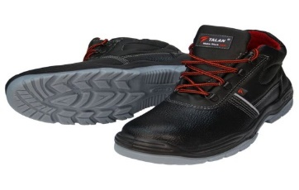 | ТАЛАН Серия «Lider» | ТР ТС 019/2011, ГОСТ 12.4.137-2001, ГОСТ Р 12.4.187-97 | Ботинки из натуральной кожи и искусственных материалов, со светоотражающими элементами, с мягкой вставкой в берцах и глухим противопылевым клапаном, на шнурках, с износостойкой подкладкой из сетчатого 3D материала, укрепленным подноском, литьевого метода крепления, двухслойная полиуретановая подошва (ПУ-ТПУ): маслобензостойкая, износоустойчивая, кислотощелочестойкая. | 1,325.00 | Не выдерживают установленные типовыми нормами срок носки - 12 месяцев (по факту 4-5 месяцев), производитель Украина - нет возможности компенсации затрат на их приобретение за счет средств ФСС
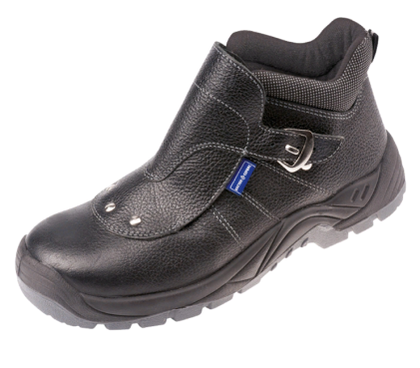 | Ботинки кожаные «ТОФФ СВАРЩИК» | ГОСТ 28507-90 | Внешний клапан из натуральной кожи для защиты от воздействия искр, оптимальная защита для проведения сварочных работ умеренной интенсивности Верх обуви: натуральная кожа Подкладка: трикотажный материал, спилок подкладочный Подносок: сталь (200 Дж) Тип подошвы: двухслойная Подошва: полиуретан/термополиуретан (от -35 °С до +120 °С) Метод крепления: литьевой Цвет: черный | 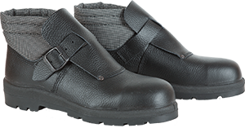 | ОСКАТА Ботинки сварщика с МН "Темп-3СВ" | Полное соответствие требованиям ТР ТС 019/2011 на серийный выпуск продукции по ГОСТ: - 28507-99 - 12.4.033-95 - 12.4.032-95 - 12.4.137-2001 - 12.4.187-97 - 26167-2005 - Р ЕН ИСО 20345-2011 - 12.4.024-76 | Внешний клапан из натуральной кожи для защиты от воздействия искр, оптимальная защита для проведения сварочных работ умеренной интенсивности Верх обуви: натуральная кожа Подкладка: трикотажный материал, спилок подкладочный Подносок: сталь (200 Дж) Тип подошвы: двухслойная Подошва: полиуретан/термополиуретан (от -55 °С до +200 °С) Метод крепления: литьевой Цвет: черный | 1,483.33 | Вероятна замена при проведении испытания в условиях производства или гарантии срока носки 6 месяцев, наличии сертификата и заключения Минпромторга
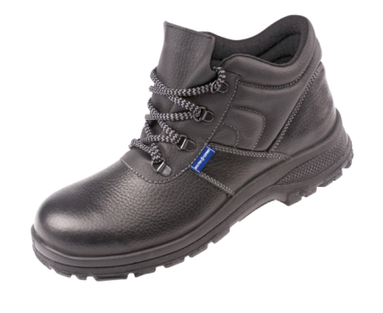 | Ботинки кожаные «ТОФФ ТРУД» | ГОСТ 12.4.137-84 | Верх обуви: натуральная кожа; Подкладка: трикотажный материал, спилок подкладочный; Подносок: сталь (200 Дж); Тип подошвы: однослойная; Подошва: полиуретан (от -25°C до +80°C); Метод крепления: литьевой; Цвет: черный | 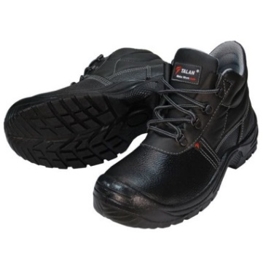 | ТАЛАН Серия «Standart» ВА4112мb, или ВА4012м | ТР ТС 019/2011, ГОСТ 12.4.137-2001, ГОСТ Р 12.4.187-97 | Ботинки из натуральной кожи и искусственных материалов, с комфортной мягкой вставкой в берцах и глухим противопылевым клапаном, на шнурках, с износостойкой подкладкой из сетчатого 3D материала, укрепленным подноском, литьевого метода крепления, полиуретановая подошва (ПУ): маслобензостойкая, износоустойчивая, кислотощелочестойкая. Размеры 36 – 47. Защитные свойства: Нс, Нм, З,Мун200 | 791.67 | Не выдерживают установленные типовыми нормами срок носки - 12 месяцев (по факту 4-5 месяцев), производитель Украина - нет возможности компенсации затрат на их приобретение за счет средств ФСС
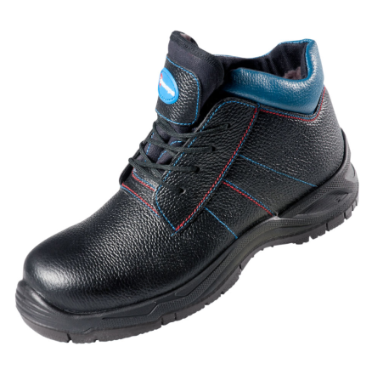 | Ботинки ЭЛЕКТРА Е2 с контр.отстр. | ГОСТ 28507-90 | Назначение: Предназначены для защиты ног электротехнического персонала от термических рисков электрической дуги Материал верха: натуральная термостойкая кожа (юфть) Подкладка: текстильный материал, кожа Подносок: композит (200 Дж) Тип подошвы: двухслойная Подошва: полиуретан/нитрильная резина (от -45 °С до +300 °С (60 с)) Метод крепления: литьевой Цвет: черный Особенности модели: Все материалы - термостойкие Отсутствие металлических деталей Глухой клапан предотвращает попадание пыли внутрь Глубокий самоочищающийся протектор подошвы против скольжения. | 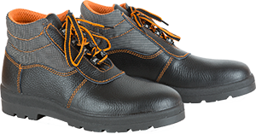 | ОСКАТА Ботинки с ПлН "Темп-Классик" | Полное соответствие требованиям ТР ТС 019/2011 на серийный выпуск продукции по ГОСТ: - 28507-99 - 12.4.033-95 - 12.4.032-95 - 12.4.137-2001 - 12.4.187-97 - 26167-2005 - Р ЕН ИСО 20345-2011 - 12.4.024-76 | Назначение: Предназначены для защиты ног электротехнического персонала от термических рисков электрической дуги Материал верха: натуральная термостойкая кожа (юфть) Подкладка: текстильный материал, кожа Подносок: композит (200 Дж) Тип подошвы: двухслойная Подошва: полиуретан/нитрильная резина (от -55 °С до +300 °С (60 с)) Метод крепления: литьевой Цвет: черный Особенности модели: Все материалы - термостойкие Отсутствие металлических деталей Глухой клапан предотвращает попадание пыли внутрь Глубокий самоочищающийся протектор подошвы против скольжения. | 2,552.55 | Вероятна замена при проведении испытания в условиях производства или гарантии срока носки 6 месяцев, наличии сертификата и заключения Минпромторга

